試験内容(15-1)
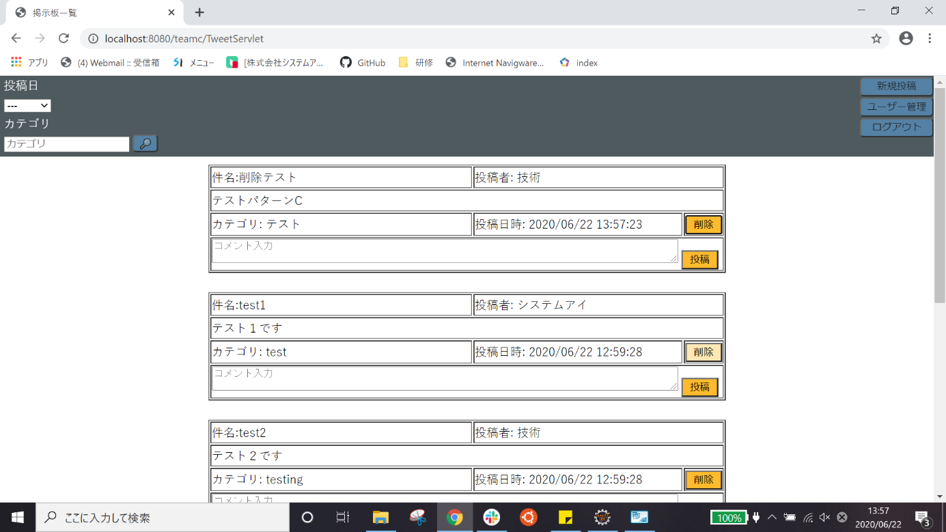
試験エビデンス
番号 | シナリオ | 作成チーム | 担当者
15 | ユーザー編集戻るボタン確認 | チームC | 寺井

試験番号 | 画面内容
15-1 | 削除前DB

15-1 | ホーム画面(パターンA)
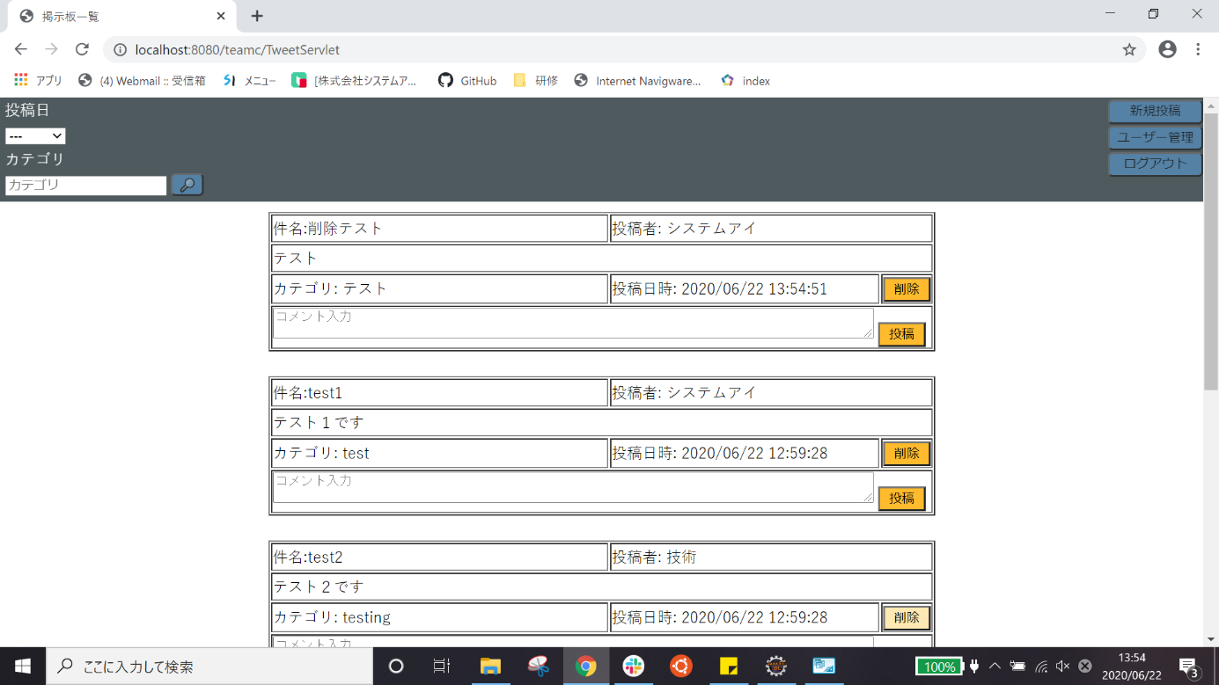

15-1 | 削除ボタンを押した後(パターンA)
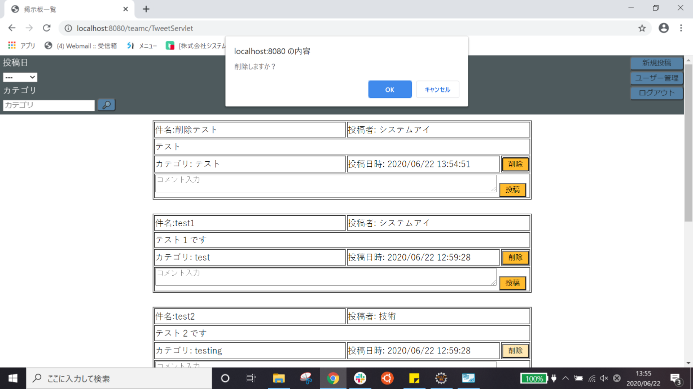

15-1 | キャンセルを押した後(パターンA)

15-1 | ホーム画面(パターンC)


15-1 | 削除ボタンを押した後(パターンC)
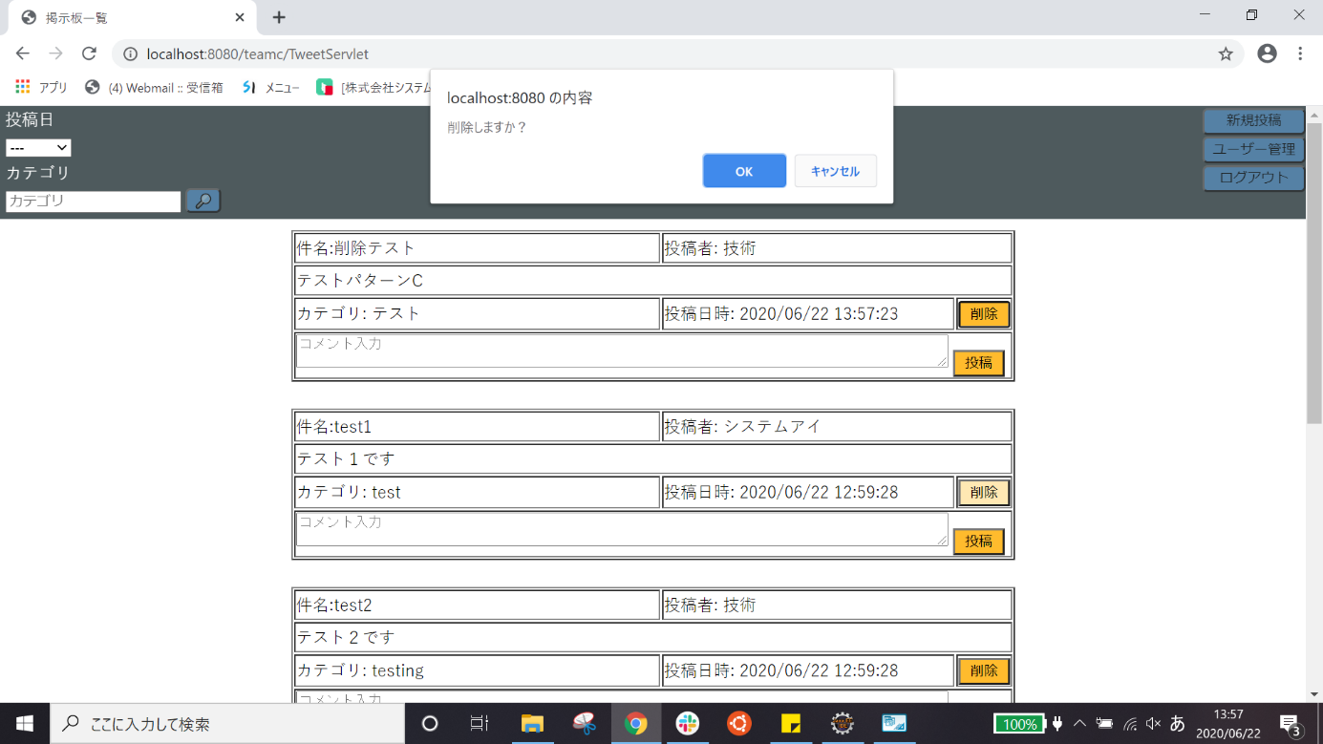

15-1 | キャンセルを押した後(パターンC)

試験内容(15-2)
試験エビデンス
番号 | シナリオ | 作成チーム | 担当者
15 | ユーザー管理のホームボタン確認 | チームC | 寺井

試験番号 | 画面内容
15-2 | OKを押した後(パターンA)


15-2 | OKを押した後(パターンC)
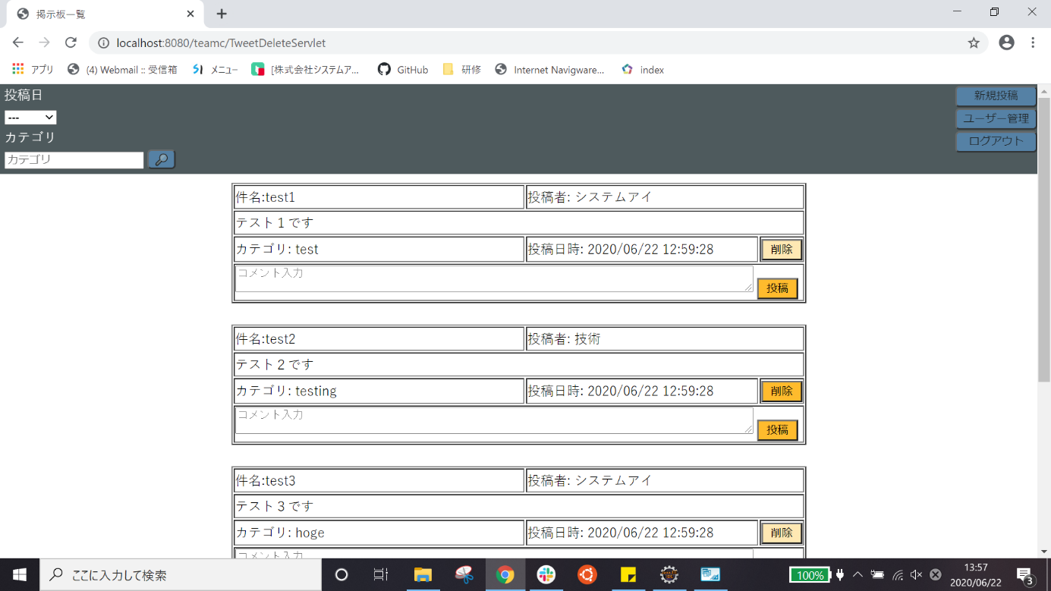

15-2 | 削除後DB

